Přiloha č.1 Tech.spec. a ceník
Příloha č.2 - Technická specifikace a ceník ke smlouvě 25/xxx/3062

"Dodávky PROFIL SILIKONOVÝ TVARU "P" ČERNÝ"

KZM | Název materiálu | Bližší specifikace | Očekávaný odběr v MJ | MJ | Cena za MJ bez DPH | CENA celkem bez DPH
1273420090000 | PROFIL SILIKONOVÝ TVARU "P" ČERNÝ | Silikonový profil tvaru "P" s dutinkou, 30x15/1,5mm,pro nasunutí do drážky 1,5mm,tvrdost 60°ShA,pracovní teplota -60°C/+180°C,barva černá,FDA:ano,hmotnost 0,134kg/m | 100 | m |  | 0.00 Kč
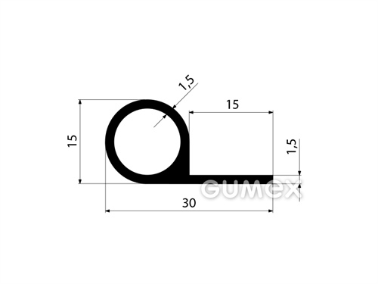
 |  |  |  |  | CENA CELKEM | 0.00 Kč

Silikonový profil tvaru "P" s dutinkou, 30x15/1,5mm | GUMEX.CZ

Cena včetně vývoje, přípravy pro výrobu a dopravy do skladu - sklad 300,Hudcova 74,621 000 Brno-Medlánky

